상품제안서
스카이 필 C1 12W 듀얼 포트 고속 충전기 | 상품코드: S22962

 |  |  |  |  |  |  | 02-713-8555 | www.synergygift.co.kr
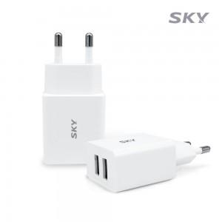

【상세/제작정보】

【인쇄/포장옵션】 | 레이저 / 포장지포장

【공급단가】 | 수량 | 50~ | 100~ | 500~ | 1,000~ | 2,000~
*VAT별도 | 단가 | 4,900원 | 4,720원 | 4,540원 | 4,360원 | 4,250원

【상품 URL】 | https://www.synergygift.co.kr:443/src/goods_detail.php?gdno=22962

